การรายงานต่อหัวหน้าสถานี
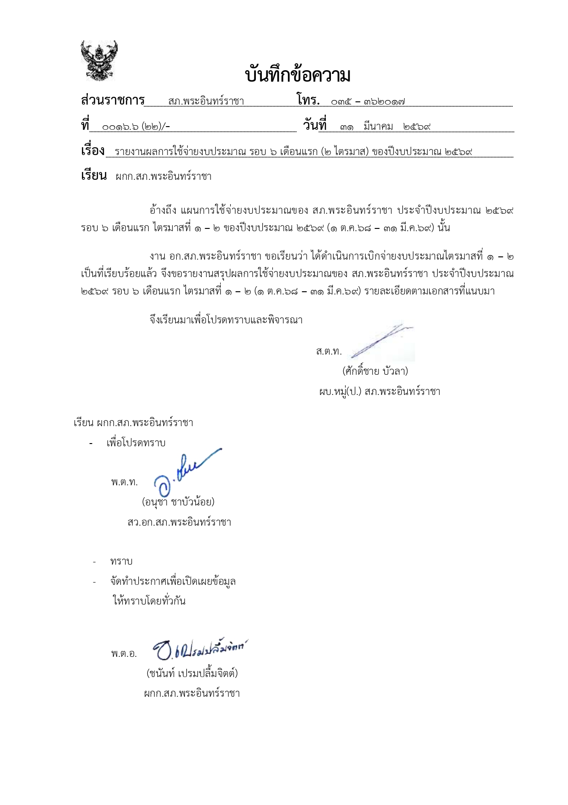

หก

แผนใช้ใช้จาย
แผนการใช้จ่ายงบประมาณ ของสถานีตำรวจภูธรพระอินทร์ราชา
ประจำปีงบประมาณ พ.ศ. 2569 ไตรมาสที่ 1 - 2 ( ตุลาคม 2568 - มีนาคม 2569 )
ข้อมูล ณ วันที่ 31 มีนาคม พ.ศ.2569
ที่ | ชื่อโครงการ/กิจกรรม | เป้าหมาย/วิธีดำเนินการ | จำนวนงบประมาณ /แหล่งที่จัดสรร/สนับสนุน |  |  |  |  | ระยะเวลาดำเนินการ | ผลที่คาดว่าจะได้รับ
 |  |  | สตช. | หน่วยงานภาครัฐ | ภาคเอกชน | อปท. | อื่นๆ

1 | โครงการ การบังคับใช้กฎหมายอำนวยความยุติธรรม | เพื่อเพิ่มประสิทธิภาพให้กับข้าราชการ |  | - | - | - | - | (ไตรมาส 1 - 2) ปีงบประมาณ พ.ศ.2569 | ประชาชนมีความปลอดภัย
 | และบริการประชาชน กิจกรรม การบังคับใช้กฎหมาย | ตำรวจ ในการบริการประชาชน |  |  |  |  |  |  | ในชีวิตและทรัพย์สินและการบริการ
 | และบริการประชาชนได้แก่.. |  |  |  |  |  |  |  | ประชาชนมีประสิทธิภาพเพิ่มมากขึ้น
 | 1.ค่าตอบแทนนอกเวลาราชการ (OT) | เพื่อเพิ่มประสิทธิภาพในการปฏิบัติงานและบริการประชาชนได้อย่างต่อเนื่อง | 458,000 | - | - | - | - |  | การเกิดอาชญากรรมในพื้นที่ลดลง
 | 2.ค่าเบี้ยเลี้ยง ที่พัก พาหนะ | รวบรวมข้อมูล หาข่าวผู้กระทำผิดตามหมายจับ | 60,600 | - | - | - | - |  | ติดตามผู้การทำความผิดตามหมายจับได้สำเร็จ
 | 3.ค่าซ่อมแซมยานพาหนะ | สำรวจยานพาหนะที่มีความจำเป็นต้องบำรุงรักษา | 10,100 | - | - | - | - |  | ยานพาหนะมีประสิทธิภาพและพร้อมใช้งานมากขึ้น
 | 4.ค่าจ้างเหมาบริการ ทำความสะอาด | ประกาศหาบริษัท ตัวแทน รับจ้างเหมาทำความสะอาดตึกและอาคาร | 18,300 | - | - | - | - |  | อาคารสำนักงาน สะอาดน่าทำงาน
 | 5.วัสดุสำนักงาน | จัดหาวัสดุอุปกรณ์ในการบริหารหน่วยตามความเหมาะสม | 3,900 | - | - | - | - |  | หน่วยงานมีวัสดุอุปกรณ์เหมาะสมตามความต้องการในการใช้งาน
 | 6.น้ำมันเชื้อเพลิง สำหรับรถยนต์เช่า รถยนต์ตู้โดยสารและรถยนต์เอนกประสงค์ | จัดทำใบสั่งจายน้ำมันโดยระบุประเภทของน้ำมันและจำนวนเงินให้ตรงกับทะเบียนรถ | 605,500 | - | - | - | - |  | ผู้ปฏิบัติหน้าที่ใช้รถยนต์ของทางราชการไปใช้ในการปฏิบัติหน้าที่ดูแลชีวิตและทรัพย์สินของประชาชน
 | 7.วัสดุจราจร | จัดหาวัสดุอุปกรณ์ในการบริหารหน่วยตามความเหมาะสม | 2,800 | - | - | - | - |  | หน่วยงานมีวัสดุอุปกรณ์เหมาะสมตามความต้องการในการใช้งาน
 | 8.วัสดุอาหาร (ผู้ต้องหา) | จัดหาร้านอาหาร เพื่อประกอบอาหารให้กับผู้ต้องหา | 22,400 | - | - | - | - |  | ผู้ต้องหามีอาหารรับประทานระหว่างถูกควบคุมตัว
 | รวมตอบแทนใช้สอย และวัสดุ |  | 1,181,600 | - | - | - | -
 | 9.ค่าสาธารณูปโภค | กำหนดมาตรการในการ ประหยัดพลังงาน | 29,000 | - | - | - | - | (ไตรมาส 1 - 2) ปีงบประมาณ พ.ศ.2569 | ค่าใช้จ่ายสาธารณูปโภคลดลง
 | ค่าตอบแทน 5 กลุ่ม
 | 1.ค่าตอบแทนพยาน | ความพึงพอใจของผู้เสียหาย พยาน | 13,300 | - | - | - | - |  | ผู้เสียหาย พยาน เกิดความพึงพอใจ
 | 2.ค่าใช้จ่ายคุ้มครองพยาน | ต่อการดำเนินมาตรการ | 100 | - | - | - | - |  | ต่อการดำเนินมาตรการ
 | 3.ค่าตอบแทนนักจิตวิทยา | คุ้มครองสิทธิ์ ตามหลักมนุษยชน | 6,800 | - | - | - | - |  | คุ้มครองสิทธิ์ ตามหลักมนุษยชนใน
 | 4.ค่าตอบแทนจพง.ชันสูตพลิกศพ | ในกระบวนการยุติธรรม | 42,100 | - | - | - | - |  | กระบวนการยุติธรรม
 | 5.คชจ.ในการส่งหมายเรียกพยาน | " | 900 | - | - | - | -
 | รวม งบบังคับใช้กฎหมาย และบริการประชาชน |  | 1,273,800
2 | งบรายจ่ายอื่น
 | โครงการ: ตำรวจชุมชนสัมพันธ์ (ชมส.) | สร้างโครงข่ายชุมชนจากแกนนำหมู่บ้าน ตำรวจอาสาหรืออาสาสมัครที่ช่วยเหลือชุมชน | 36,250 | - | - | - | - | (ไตรมาส 1 - 2) ปีงบประมาณ พ.ศ.2569 | จำนวนอาสาสมัครตำรวจชมส. ร่วมปฏิบัติงานกับเจ้าหน้าที่ตำรวจไม่น้อยกว่า ร้อยละ 80
 | โครงการ: เพิ่มประสิทธิภาพการป้องกันปราบปรามอาชญากรรม (ไล่ล่า) | จัดกำลังตำรวจ(ชุดไล่ลา)ปฏิบัติหน้าที่ตามจุดที่มีประชาชนมาท่องเที่ยว | 22,800 | - | - | - | - |  | ประชาชนที่มาท่องเที่ยวในพื่นที่เกิดความรู้สึกปลอดภัย
 | โครงการ: สลายโครงสร้างเครือข่ายผู้มีอิทธิพลที่เกี่ยวข้องกับยาเสพพติด | ปราบปรามและบังคับใช้กฎหมายในการทำลายโครงสร้างการค้ายาเสพติด กลุ่มผู้มีอิทธิพลผู้อยู้เบื้องหลัง | 19,000 | - | - | - | - |  | ดำเนินการยึด อายัด ทรัพย์สิน ของเครือข่ายยาเสพติด
 | โครงการ: บริหารจัดการสกัดกั้นยาเสพติด Heart Land | สกัดกั้นและปราบปรามเครือข่ายการค้ายาเสพติดในประเทศและอาชญากรรมข้ามชาติ | 5,000 | - | - | - | - |  | สามารถปราบปรามทำลายเครือข่ายการค้ายาเสพติดรายสำคัญ
 | รวมทั้งสิ้น |  | 1,356,850
- ทราบ
พ.ต.อ.
( ชนันท์ เปรมปลื้มจิตต์ )
ผกก.สภ.พระอินทร์ราชา
พ.ต.ท.
( อนุชา ชาบัวน้อย )
สว.อก.สภ.พระอินทร์ราชา

การรายงานผล
รายงานผลการใช้จ่ายงบประมาณ ของสถานีตำรวจภูธรพระอินทร์ราชา ประจำปีงบประมาณ พ.ศ. 2569 ไตรมาสที่ 1 - 2 (ตุลาคม 2568 - มีนาคม 2569) ข้อมูล ณ วันที่ 31 มีนาคม พ.ศ. 2569

ที่ | รายการ | ผลการดำเนินงาน | งบประมาณที่ได้รับ | ผลการเบิกจ่าย | คิดเป็นร้อยละ | ปัญหา/อุปสรรค แนวทางการแก้ไข

1 | โครงการ การบังคับใช้กฎหมายอำนวยความยุติธรรม | ประชาชนมีความปลอดภัยในชีวิตและทรัพย์สินเพิ่มมากขึ้น
 | และบริการประชาชน กิจกรรม การบังคับใช้กฎหมาย
 | และบริการประชาชนได้แก่..
 | 1.ค่าตอบแทนนอกเวลาราชการ OT | การเกิดอาชญากรรมในพื้นที่ลดลง | 458,000 | 458,000 | 100.00 | ไม่มีปัญหา/อุปสรรค
 | 2.ค่าเบี้ยเลี้ยง ที่พัก พาหนะ | ติดตามผู้การทำความผิดตามหมายจับได้สำเร็จ | 60,600 | 60,600 | 100.00 | ไม่มีปัญหา/อุปสรรค
 | 3.ค่าซ่อมแซมยานพาหนะ | ยานพาหนะมีประสิทธิภาพและพร้อมใช้งานมากขึ้น | 10,100 | 10,100 | 100.00 | ไม่มีปัญหา/อุปสรรค
 | 4.ค่าจ้างเหมาบริการ ทำความสะอาด | อาคารสำนักงาน สะอาดน่าทำงาน | 18,300 | 18,300 | 100.00 | ไม่มีปัญหา/อุปสรรค
 | 5.วัสดุสำนักงาน | ดำเนินงานเรียบร้อยครบถ้วน | 3,900 | 3,900 | 100.00 | ไม่มีปัญหา/อุปสรรค
 | 6.น้ำมันเชื้อเพลิง | ผู้ปฏิบัติหน้าที่มีน้ำมันเชื้อเพลิงใช้ในการปฏิบัติหน้าที่ดูแลชีวิตและทรัพย์สินของประชาชน | 605,500 | 605,500 | 100.00 | ไม่มีปัญหา/อุปสรรค
 | 7.วัสดุจราจร | ดำเนินงานเรียบร้อยครบถ้วน | 2,800 | 2,800 | 100.00 | ไม่มีปัญหา/อุปสรรค
 | 8.วัสดุอาหาร (ผู้ต้องหา) | ผู้ต้องหามีอาหารรับประทานระหว่างถูกควบคุมตัว | 22,400 | 22,400 | 100.00 | ไม่มีปัญหา/อุปสรรค
 | รวมตอบแทนใช้สอย และวัสดุ |  | 1,181,600 | 1,181,600
 | 9.ค่าสาธารณูปโภค | ค่าใช้จ่ายสาธารณูปโภคลดลง เมื่อเทียบกับปีที่ผ่านมา | 29,000 | 29,000 | 100.00 | ไม่มีปัญหา/อุปสรรค
 | ค่าตอบแทน 5 กลุ่ม
 | 1.ค่าตอบแทนพยาน | ได้รับความพึงพอใจของผู้เสียหาย พยาน | 13,300 | 13,300 | 100.00 | ไม่มีปัญหา/อุปสรรค
 | 2.ค่าใช้จ่ายคุ้มครองพยาน | ผู้ต้องหาต่อการดำเนินมาตรการ | 100 | 100 | 100.00 | ไม่มีปัญหา/อุปสรรค
 | 3.ค่าตอบแทนนักจิตวิทยา | คุ้มครองสิทธิ์ ตามหลักมนุษยชนใน | 6,800 | 1,776 | 26.12 | ไม่มีปัญหา/อุปสรรค
 | 4.ค่าตอบแทนจพง.ชันสูตพลิกศพ | กระบวนการยุติธรรมของตำรวจ | 42,100 | 7,200 | 17.10 | ไม่มีปัญหา/อุปสรรค
 | 5.คชจ.ในการส่งหมายเรียกพยาน |  | 900 | 0 | 0.00 | ไม่มีปัญหา/อุปสรรค
รวม งบบังคับใช้กฎหมาย และบริการประชาชน |  |  | 1,273,800 | 1,232,976 | 96.80
2 | งบรายจ่ายอื่น
 | โครงการ: ตำรวจชุมชนสัมพันธ์ (ชมส.) | จำนวนอาสาสมัครตำรวจชมส. ร่วมปฏิบัติงานกับเจ้าหน้าที่ในสถานีตำรวจไม่น้อยกว่าร้อยละ 80 | 36,250 | 36,250 | 100.00 | ไม่มีปัญหา/อุปสรรค
 | โครงการ: เพิ่มประสิทธิภาพการป้องกันปราบปรามอาชญากรรม (ไล่ล่า) | ประชาชนที่มาท่องเที่ยวในพื่นที่เกิดความรู้สึกปลอดภัย | 22,800 | 22,800 | 100.00 | ไม่มีปัญหา/อุปสรรค
 | โครงการ: สลายโครงสร้างเครือข่ายผู้มีอิทธิพลที่เกี่ยวข้องกับยาเสพพติด | ประชาชนในพื่นที่เกิดความรู้สึกปลอดภัย | 19,000 | 19,000 | 100.00 | ไม่มีปัญหา/อุปสรรค
 | โครงการ: บริหารจัดการสกัดกั้นยาเสพติด Heart Land | ประชาชนในพื่นที่เกิดความรู้สึกปลอดภัย | 5,000 | 5,000 | 100.00 | ไม่มีปัญหา/อุปสรรค
 | รวมทั้งสิ้น |  | 1,356,850 | 1,316,026 | 96.99
- ทราบ
พ.ต.อ.
( ชนันท์ เปรมปลื้มจิตต์ )
ผกก.สภ.พระอินทร์ราชา

พ.ต.ท.
( อนุชา ชาบัวน้อย )
สว.อก.สภ.พระอินทร์ราชา

